상품제안서
3M 포스트잇 디스펜서 | 상품코드: S05246

 |  |  |  |  |  |  | 02-713-8555 | www.synergygift.co.kr
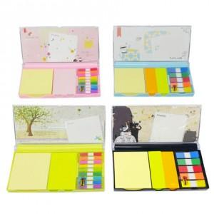

【상세/제작정보】 | 다양한 색상의 포스트잇과 케이스의 화려한 디자인

【인쇄/포장옵션】 | 풀칼라 / 포장불가능

【공급단가】 | 수량 | 100~ | 300~ | 500~ | 1,000~ | 3,000~
*VAT별도 | A타입 | 5,200원 | 4,920원 | 4,800원 | 4,720원 | 4,640원
 | B타입 | 5,300원 | 5,050원 | 4,920원 | 4,830원 | 4,750원
 | C타입 | 5,300원 | 5,050원 | 4,920원 | 4,830원 | 4,750원
 | D타입 | 5,450원 | 5,200원 | 5,050원 | 4,950원 | 4,860원

【상품 URL】 | https://www.synergygift.co.kr:443/src/goods_detail.php?gdno=4820

